sec
견 적 서

바바스트레이딩 |  | 귀하
전화 :
팩스 :
담당 :

아래와 같이 견적합니다.

견 적 합 계 : | ₩26,103,000
견 적 일 자 : | 2016-10-05
결 재 조 건 :

품 명 | 규 격 | 수 량 | 단 가 | 금 액 | 세 액 | 합 계 액
 |  |  |  | - | - | -
데스크탑 | 삼성 DB600T6B-CTO 파생모델 | 21 | 1,130,000 | 23,730,000 | 2,373,000 | 26,103,000
 |  |  |  | - | - | -
cpu | i7 6700 |  |  | - | - | -
memory | 8GB DDR4 2133 |  |  | - | - | -
ssd | 128GB M2 SATA3 |  |  | - | - | -
HDD | 1TB SATA3 |  |  | - | - | -
ODD | DVD Super Multi |  |  | - | - | -
OS | Windows 10 Pro |  |  | - | - | -
 | (Windows 7 Pro 설치) |  |  | - | - | -
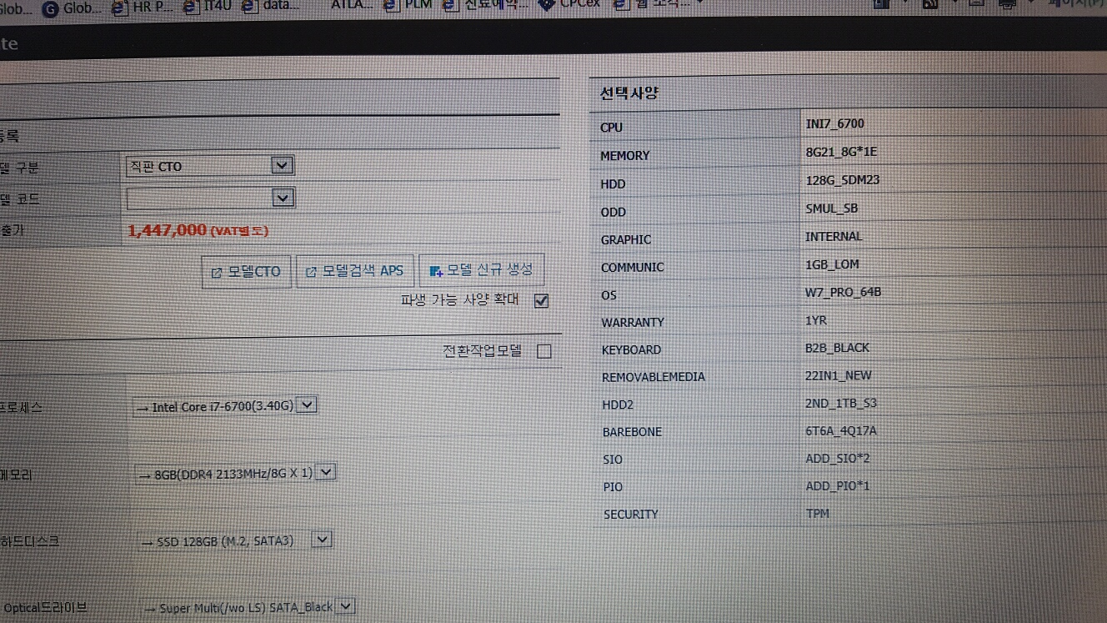
카드리더 | 22 in 1 |  |  | - | - | -
 |  |  |  | - | - | -
 |  |  |  | - | - | -
 |  |  |  | - | - | -
 |  |  |  | - | - | -
 |  |  |  | - | - | -
 |  |  |  | - | - | -
 |  |  |  | - | - | -
 |  |  |  | - | - | -
 |  |  |  | - | - | -
 |  |  |  | - | - | -
 |  |  |  | - | - | -
 |  |  |  | - | - | -
 |  |  |  | - | - | -
 |  |  |  | - | - | -
 |  |  |  | - | - | -
 |  |  |  | - | - | -
 |  |  |  | - | - | -

* 결제계좌 : 신한 110-138-600484 씨-넷 |  |  | 합 계 | 23,730,000 | 2,373,000 | 26,103,000
* 견적담당 : | 조규장(010-2910-7760)
* REMARK

